ご案内
ご案内：申請書以外の提出書類 （法人情報に変更があった場合等）

年度途中で法人情報が変更になった場合は、下記を参考に速やかに変更手続きを行ってください。
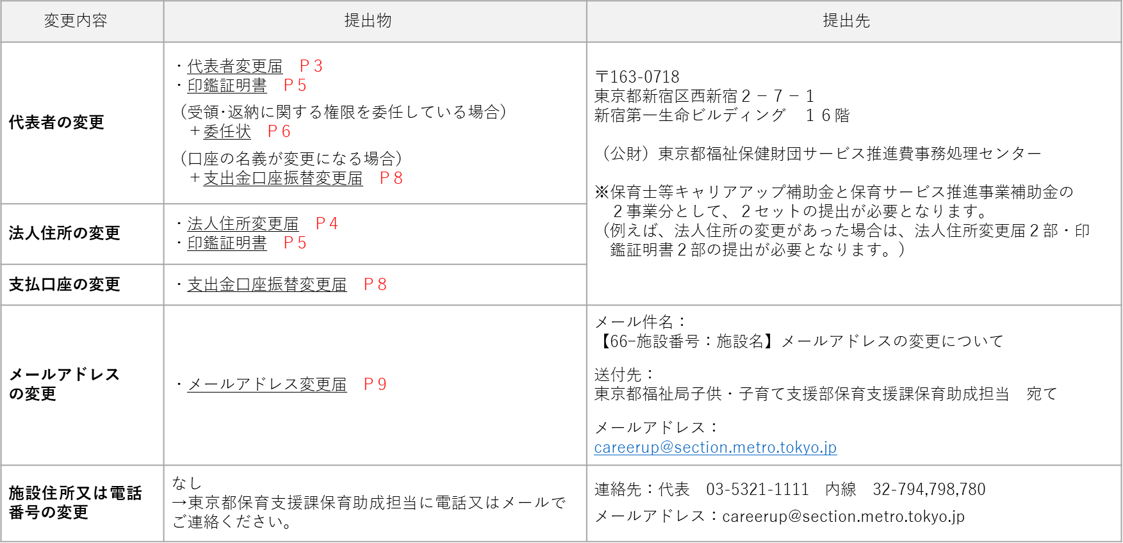

※ 赤字ページ表示は、別添説明資料「申請書以外の提出書類 （法人情報に変更があった場合等）」の該当ページを示しております。

委任状
委任状

・ 口座名義が法人名・法人代表者名の場合は「委任状」の提出は不要です。
・ キャリアアップ補助金・保育サービス推進事業補助金の両方を申請している場合は、それぞれで1部ずつ（合計2部）提出が必要です。 それぞれ印刷が必要となりますので、ご注意ください。
・ 色付きのセルに入力してください。
・ 上段（キャリアアップ補助金用）を入力していただくと下段（サービス推進事業補助金用）にも自動転記されます。 |  |  |  |  |  |  |  |  |  |  |  |  |  |  | ― 記 載 例 ―
（上書き入力していただくことも可能です）

施設番号と保育所名を記入する。
※当該様式は、支出金口座振替依頼書（支出金口座振替変更届）の届出を委任するための書類です。
※補助金交付申請（別記第一号様式等）は、法人代表者以外の者に委任することはできません。
必ず法人代表者名で申請していただく必要があります。
 |  |  |  |  |  | 施設番号 |  | ６６－
 |  |  |  |  |  | 施設名 |  |  |  |  |  |  |  |  |  | 施設番号 ６６－０００１ 施設名 東京保育園
委 任 状 |  |  |  |  |  |  |  |  |  |  |  | 委 任 状

提出日を記入する。
 |  |  |  |  |  |  | 令和 | 年 | 月 |  | 日 | 令和 ５ 年 ２ 月 １５ 日

交付決定を受ける者の主たる事務所の所在地及び代表者名を記入する。
東京都知事 殿 |  |  |  |  |  |  |  |  |  |  |  | 東京都知事 殿

 |  |  |  | 委任者 |  |  |  |  |  |  |  | 委任者

法人印
 |  |  |  |  | 住所 |  |  |  |  |  |  | 住所 東京都○○市××町１－２－３
 |  |  |  |  |  |  |  |  |  |  |  | 社会福祉法人 △△会

保育所名を記入する。
 |  |  |  |  | 氏名 |  |  |  |  |  |  | 氏名 理事長 東 京子 印
 |  |  |  |  |  |  |  |  |  | 印

印鑑証明書と同じ印鑑を使用する。
私は、 |  |  |  |  | について、下記の者を代理人と定め、東京都 |  |  |  |  |  |  | 私は、 東京保育園について、下記の者を代理人と定め、＊＊＊＊＊

保育士等キャリアアップ補助金についての 受領及び返納 に関する権限を委任します。 |  |  |  |  |  |  |  |  |  |  |  | 補助金についての 受領及び返納 に関する権限を委任します。
委任期間を記入する。

委任期間： 令和 |  | 年 | 月 | 日 | から令和 |  | 年 | 月 | 日 | まで。 |  | 委任期間： 令和 ５年 ４月 １日から令和 ６年 ３月３１日まで。

 | 但し、年度に属する出納整理期間を含む。 |  |  |  |  |  |  |  |  |  |  |  | 但し、年度に属する出納整理期間を含む。

受任者を記入する。

受任者 |  |  |  |  |  |  |  |  |  |  |  | 受任者

住所 |  |  |  |  |  |  |  |  |  |  |  | 住所 |  | 東京都××市○○町１－２－３
 |  |  |  |  |  |  |  |  |  |  |  |  |  | 社会福祉法人 △△会

受任
者印
氏名 |  |  |  |  |  |  |  |  |  |  |  | 氏名 |  | 東京保育園
 |  |  |  |  |  | 印 |  |  |  |  |  |  |  | 園長 東 花子 印
受任者使用印鑑を使用する。その際には、支出金口座振替依頼書（支出金口座振替変更届）と同一の印を押印する。

受任者使用印鑑（代理人印） |  |  |  |  |  |  |  |  |  |  |  | 受任者使用印鑑（代理人印）

受任
者印

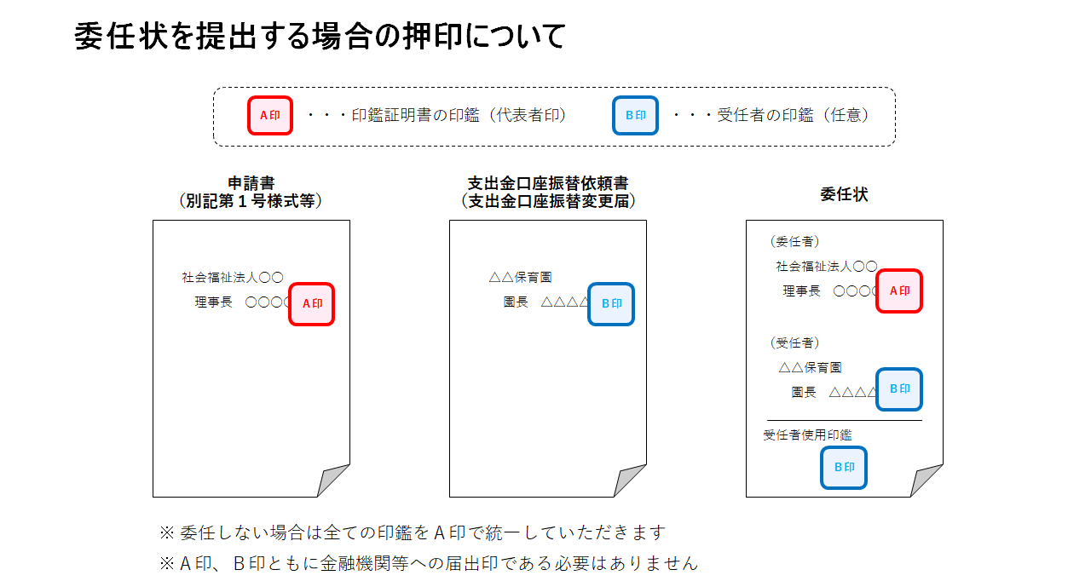
 |  |  |  |  |  | 施設番号 |  | ６６－
 |  |  |  |  |  | 施設名
委 任 状

 |  |  |  |  |  |  | 令和 | 年 | 月 |  | 日

東京都知事 殿

 |  |  |  | 委任者

 |  |  |  |  | 住所

 |  |  |  |  | 氏名
 |  |  |  |  |  |  |  |  |  | 印

私は、 |  |  |  |  | について、下記の者を代理人と定め、東京都

保育サービス推進事業補助金についての 受領及び返納 に関する権限を委任します。

委任期間： 令和 |  | 年 | 月 | 日 | から令和 |  | 年 | 月 | 日 | まで。

 | 但し、年度に属する出納整理期間を含む。

受任者

住所

氏名
 |  |  |  |  |  | 印

受任者使用印鑑（代理人印）

口座振替変更届
口座振替変更届

・ キャリアアップ補助金・保育サービス推進事業補助金の両方を申請している場合は、それぞれで1部ずつ（合計2部）提出が必要です。 それぞれ印刷が必要ですので、ご注意ください。
・ 色付きのセルに入力してください。 |  |  |  |  |  |  |  |  |  |  |  |  |  | ― 記 載 例 ―
・ 上段（キャリアアップ補助金用）を入力していただくと下段（サービス推進事業補助金用）にも自動転記されます。
（上書き入力していただくことも可能です）

施設番号と保育所名を記入
第 ２ 号 様 式 |  |  |  |  |  |  | 施設番号 | ６６－ |  |  | 第 ２ 号 様 式 |  |  |  |  |  |  | 施設番号 ６６－0001
 |  |  |  |  |  |  | 施設名 |  |  |  |  |  |  |  |  |  |  | 施設名 東京保育園

「振込先金融機関」及び「預金種別」の囲みとして使用してください。
 | 支 出 金 口 座 振 替 変 更 届 |  |  |  |  |  |  |  |  |  |  | 支 出 金 口 座 振 替 変 更 届

金融機関名と○、支店名を記入
 | 振込先金融機関 |  |  |  |  |  |  |  |  |  |  | 振込先金融機関
 |  |  |  |  |  | 銀行 |  |  |  |  |  |  |  |  | 銀行

 |  |  |  |  |  | 信用金庫 |  |  |  |  |  |  |  | 東京都 | 信用金庫 |  | 新宿 支

金融機関コードを記入
支店コードを記入
 |  |  |  |  |  | 信用組合 |  |  | 店 |  |  |  |  |  | 信用組合 |  |  |  |  | 店

 |  |  |  |  |  | 農協 |  |  |  |  |  |  |  |  | 農協

どちらかに○を記入
口座番号を記入
 | 金融機関コード |  |  |  |  |  |  |  |  |  |  | 金融機関コード |  | 0 | 0 | 0 | 1 | 1 | 2 | 3
 | 振込口座 | 預金種別 |  | 普 通 ・ 当 座 |  |  |  |  |  |  |  | 振込口座 | 預金種別 | 普 通 ・ 当 座
 |  | 口座番号 |  |  |  |  |  |  |  |  |  |  | 口座番号 | 1234567
預金通帳に記載されたカナ口座名義人名を記入
 |  | フリガナ |  |  |  |  |  |  |  |  |  |  | フリガナ | ヒガシ キヨウコ
 |  | 氏名 |  |  |  |  |  |  |  |  |  |  | 氏名 | 東 京子

 | 上記のとおり口座振替依頼書の記載事項を変更しますので、東京都から私に |  |  |  |  |  |  |  |  |  |  | 上記のとおり口座振替依頼書の記載事項を変更しますので、東京都から私に

 | 支給される東京都保育士等キャリアアップ補助金は、今後上記の口座に |  |  |  |  |  |  |  |  |  |  | 支給される ＊＊＊＊＊補助金 は、今後上記の口座に口座振替の

提出日を記入する。
★口座名義が園長等で委任状を提出している場合の下記住所・氏名には、受任者（園長等）の施設の住所・施設名・園長名を記載する。
印鑑は委任状の受任者の使用印鑑を押印する。
 | 口座振替の方法をもって振り込んでください。 |  |  |  |  |  |  |  |  |  |  | 方法をもって振り込んでください。

 | 令和 |  | 年 | 月 |  | 日 |  |  |  |  |  | 令和 ３年 ２月 １５日

 | 東 京 都 知 事 殿 |  |  |  |  |  |  |  |  |  |  | 東 京 都 知 事 殿
 |  |  |  |  | 住所 |  |  |  |  |  |  |  |  | 住所 | 東京都××市○○町１－２－３

法人印

 |  |  |  |  | 氏名 |  |  |  |  | 印 |  |  |  | 氏名 | 理事長 東 京子 |  |  |  |  | 印

口座名義人の印鑑を押印する。
口座名義人が法人代表者の場合は、印鑑証明と同じ印鑑を使用する。
なお、振込先の金融機関への届出印である必要はありません。
 | 御注意 |  |  |  |  |  |  |  |  |  |  | 御注意
 | １ 預金種別は該当するものを○で囲んでください。 |  |  |  |  |  |  |  |  |  |  | １ 預金種別は該当するものを○で囲んでください。

 | ２ 口座番号、氏名、印は御本人の口座番号、氏名、印を記入押印してください。 |  |  |  |  |  |  |  |  |  |  | ２ 口座番号、氏名、印は御本人の口座番号、氏名、印を記入押印してください。

 | ３ この届は、事務処理上の都合もありますので、十分余裕をもって届け出てください。 |  |  |  |  |  |  |  |  |  |  | ３ この届は、事務処理上の都合もありますので、十分余裕をもって届け出てください。

第 ２ 号 様 式 |  |  |  |  |  |  | 施設番号 | ６６－
 |  |  |  |  |  |  | 施設名

 | 支 出 金 口 座 振 替 変 更 届

 | 振込先金融機関
 |  |  |  |  |  | 銀行

 |  |  |  |  |  | 信用金庫

 |  |  |  |  |  | 信用組合 |  |  | 店

 |  |  |  |  |  | 農協

 | 金融機関コード
 | 振込口座 | 預金種別 |  | 普 通 ・ 当 座
 |  | 口座番号
 |  | フリガナ
 |  | 氏名

 | 上記のとおり口座振替依頼書の記載事項を変更しますので、東京都から私に

 | 支給される東京都保育サービス推進事業補助金は、今後上記の口座に

 | 口座振替の方法をもって振り込んでください。

 | 令和 |  | 年 | 月 |  | 日

 | 東 京 都 知 事 殿
 |  |  |  |  | 住所

 |  |  |  |  | 氏名 |  |  |  |  | 印

 | 御注意
 | １ 預金種別は該当するものを○で囲んでください。

 | ２ 口座番号、氏名、印は御本人の口座番号、氏名、印を記入押印してください。

 | ３ この届は、事務処理上の都合もありますので、十分余裕をもって届け出てください。

代表者変更届
代表者変更届

・ キャリアアップ補助金・保育サービス推進事業補助金の両方を申請している場合は、それぞれで1部ずつ（合計2部）提出が必要です。 それぞれ印刷が必要ですので、ご注意ください。
・ 色付きのセルに入力してください。 |  |  |  |  |  |  |  |  |  |  |  |  | ― 記 載 例 ―
・ 上段を入力していただくと下段にも自動転記されます。（記載内容は同じです）
（上書き入力していただくことも可能です）

施設番号と保育所名を記入
※ 代表者が変更になった際には代表者変更届を必ずご提出ください。その際には、変更後の代表者が記載されている印鑑証明書も併せてご提出ください。
 |  |  |  | 施設番号 |  | 66- |  |  |  |  |  |  |  |  |  |  |  |  |  | 施設番号 |  | 66- | 0001
 |  |  |  | 施設名 |  |  |  |  |  |  |  |  |  |  |  |  |  |  |  | 施設名 |  | 東京保育園
代表者変更届 |  |  |  |  |  |  |  |  |  |  |  | 代表者変更届
提出日を記入する。

 |  |  |  |  |  | 令和 |  | 年 | 月 |  | 日 |  |  |  |  |  |  |  |  | 令和 | 5 | 年 | 5 | 月 | 1 | 日
交付決定を受ける者の主たる事務所の所在地及び新代表者名
東京都知事 殿 |  |  |  |  |  |  |  |  |  |  |  | 東京都知事 殿

 |  | 住所 〒 |  |  |  |  |  |  |  |  |  |  |  |  | 住所 〒 |  | 123-0001 |  |  | 東京都××市○○町1-2-3

 |  | 電話番号 |  |  | （ |  | ） |  |  |  |  |  |  |  | 電話番号 |  |  | 03 | （ | 1234 | ） | 1111

法人印
 |  | 法人名 |  |  |  |  |  |  |  |  |  |  |  |  | 法人名 |  | 社会福祉法人△△会
 |  | 代表者 | 理事長 |  |  |  |  |  |  | 印 |  |  |  |  | 代表者 |  | 理事長 |  |  | 東 京子 |  |  |  |  | 印
 |  | （新理事長） |  |  |  |  |  |  |  |  |  |  |  |  | （新理事長）
印鑑証明書と同じ印鑑を使用する。

下記のとおり、法人の代表者が変更になりましたので、届け出ます。 |  |  |  |  |  |  |  |  |  |  |  | 下記のとおり、法人の代表者が変更になりましたので、届け出ます。

 |  | 記 |  |  |  |  |  |  |  |  |  |  |  |  | 記

１ 前代表者名（職名・氏名） |  |  |  |  |  |  |  |  |  |  |  | １ 前代表者名（職名・氏名） | 東 太郎

２ 新代表者名（職名・氏名） |  |  |  |  |  |  |  |  |  |  |  | ２ 新代表者名（職名・氏名） | 東 京子

３ 変更年月日 | 令和 | 年 | 月 |  | 日 |  |  |  |  |  |  | ３ 変更年月日 | 令和 | 5 | 年 | 5 | 月 | 1 | 日

４ 変更理由 |  |  |  |  |  |  |  |  |  |  |  | ４ 変更理由 | 任期満了の為

 |  |  |  | 施設番号 |  | 66-
 |  |  |  | 施設名
代表者変更届

 |  |  |  |  |  | 令和 |  | 年 | 月 |  | 日

東京都知事 殿

 |  | 住所 〒

 |  | 電話番号 |  |  | （ |  | ）

 |  | 法人名
 |  | 代表者 | 理事長 |  |  |  |  |  |  | 印
 |  | （新理事長）

下記のとおり、法人の代表者が変更になりましたので、届け出ます。

 |  | 記

１ 前代表者名（職名・氏名）

２ 新代表者名（職名・氏名）

３ 変更年月日 | 令和 | 年 | 月 |  | 日

４ 変更理由

法人住所変更届
法人住所変更届（印鑑証明書とあわせてご提出ください。）

・ キャリアアップ補助金・保育サービス推進事業補助金の両方を申請している場合は、それぞれで1部ずつ（合計2部）提出が 必要です。 それぞれ印刷が必要ですので、ご注意ください。
・ 色付きのセルに入力してください。 |  |  |  |  |  |  |  |  |  |  |  |  | ― 記 載 例 ―
・ 上段を入力していただくと下段にも自動転記されます。（記載内容は同じです）
（上書き入力していただくことも可能です）

施設番号と保育所名を記入
※ 法人住所が変更になった際には法人住所変更届を必ずご提出ください。その際には、変更後の法人住所が記載されている印鑑証明書も併せてご提出ください。
 |  |  |  | 施設番号 |  | 66- |  |  |  |  |  |  |  |  |  |  |  |  |  | 施設番号 |  | 66- | 0001
 |  |  |  | 施設名 |  |  |  |  |  |  |  |  |  |  |  |  |  |  |  | 施設名 |  | 東京保育園
法人住所変更届 |  |  |  |  |  |  |  |  |  |  |  | 法人住所変更届
提出日を記入する。

 |  |  |  |  |  | 令和 |  | 年 | 月 |  | 日 |  |  |  |  |  |  |  |  | 令和 | 5 | 年 | 5 | 月 | 1 | 日
交付決定を受ける者の主たる事務所の新住所及び代表者名
東京都知事 殿 |  |  |  |  |  |  |  |  |  |  |  | 東京都知事 殿

 |  | 住所 〒 |  |  |  |  |  |  |  |  |  |  |  |  | 住所 〒 |  | 123-0001 |  |  | 東京都××市○○町1-2-3

 |  | 電話番号 |  |  | （ |  | ） |  |  |  |  |  |  |  | 電話番号 |  |  | 03 | （ | 1234 | ） | 1111

法人印
 |  | 法人名 |  |  |  |  |  |  |  |  |  |  |  |  | 法人名 |  | 社会福祉法人△△会
 |  | 代表者 |  |  |  |  |  |  |  | 印 |  |  |  |  | 代表者 |  | 理事長 |  |  | 東 京子 |  |  |  |  | 印

印鑑証明書と同じ印鑑を使用する。

下記のとおり、法人の住所が変更になりましたので、届け出ます。 |  |  |  |  |  |  |  |  |  |  |  | 下記のとおり、法人の住所が変更になりましたので、届け出ます。

 |  | 記 |  |  |  |  |  |  |  |  |  |  |  |  | 記

１ 新住所 | 別紙「印鑑証明書」のとおり |  |  |  |  |  |  |  |  |  |  | １ 新住所 | 別紙「印鑑証明書」のとおり

２ 変更年月日 | 令和 | 年 | 月 |  | 日 |  |  |  |  |  |  | ２ 変更年月日 | 令和 | 5 | 年 | 5 | 月 | 1 | 日

 |  |  |  | 施設番号 |  | 66-
 |  |  |  | 施設名
法人住所変更届

 |  |  |  |  |  | 令和 |  | 年 | 月 |  | 日

東京都知事 殿

 |  | 住所 〒

 |  | 電話番号 |  |  | （ |  | ）

 |  | 法人名
 |  | 代表者 |  |  |  |  |  |  |  | 印

下記のとおり、法人の住所が変更になりましたので、届け出ます。

 |  | 記

１ 新住所 | 別紙「印鑑証明書」のとおり

２ 変更年月日 | 令和 | 年 | 月 |  | 日

